8压料板导向限位
项目 | 说明 |  | 返回
模具压力源 | 拉延模：
 | （ ） 顶杆 （ ） 氮气弹簧
 | 拉延模使用氮气缸作为压力源时需要串联,连接方式：氮气缸装在同一钢板上

 | 翻边整形模：
 | （ ） 顶杆 （ ） 氮气弹簧 （ ）弹簧
 | 翻整模氮气弹簧连接方式：
 | （ ） 单独 （ ） 串联 （ ）并联

 | 修边冲孔模：
 | （ ） 氮气弹簧 （ ）弹簧
 | 修边模氮气弹簧连接方式：
 | （ ） 单独 （ ） 串联 （ ）并联

 | 侧PAD压力源：
 | 侧冲孔
 | （ ） 氮气弹簧 （ ）弹簧
 | 侧整侧翻
 | （ ） 氮气弹簧 （ ）弹簧

 | 氮气弹簧接触面是否需要垫块：
 | （ ）需要 （ ）不需要
 | 氮缸顶块规格：MISUMI标准（DTPK**-**-20-N）；
 | 氮气缸注意以下事项：
 | 1.氮气弹簧预留的行程余量不得少于额定行程的10%，且需≥10mm
 | 2.氮气弹簧安装方式，优先选择①，其次选择②
 | 3.反面底部安装时，禁止使用RV系列；
 | 4.禁止使用底部锁氮缸，正面锁固定板的形式，如右下图
 | 5.所有模具：上压料板氮气弹簧锁固方式全部改为反面底部安装；下压料板统一改为底部安装，如下图
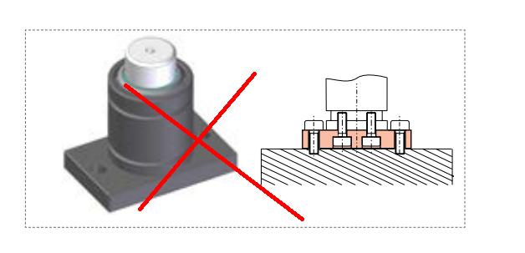
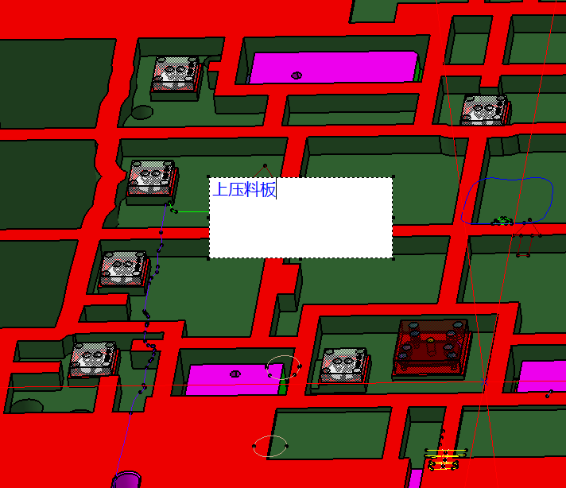
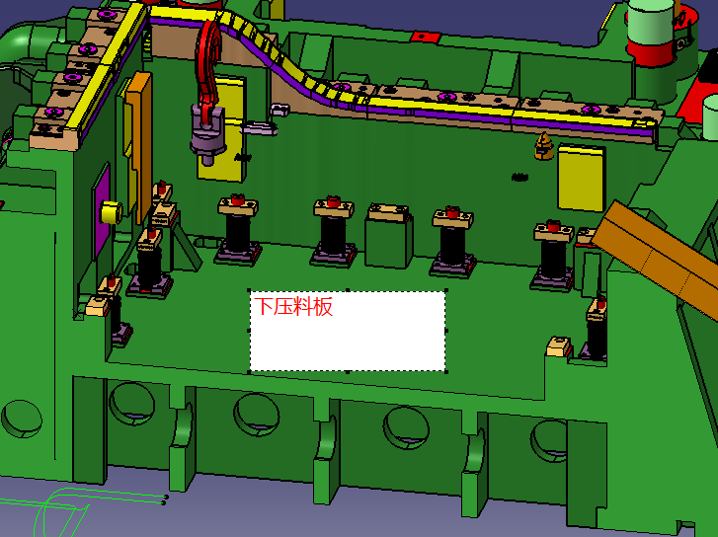

压料板限位 | 限位器类型：
 | 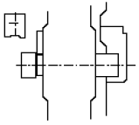 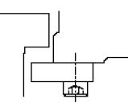 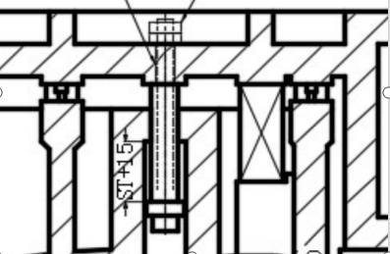 A( ) B( ) C( ) D ( ) | 设计要点

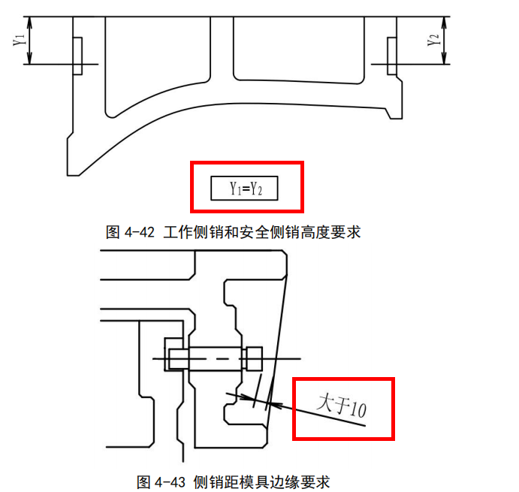
 | 1.压料板应优先采用工作与安全侧销限位，无法实现时可以使用工作和安全螺栓，小型模具可以使用盖板
 | 2.限位螺栓采用后侧锁付两个螺母的样式，工作螺栓/盖板带聚氨酯，安全螺栓/盖板不用带
 | 3.侧销型号：OMCR标准 ,选用标准见下表
 | 4.限位螺栓需要追加工螺纹长度，螺母采用偏心防松脱螺母，M**,标准件；垫片：FWSS-D**-V**-T**(MISUMI)
 | 3.每个压料板工作侧销数量≥4，安全侧销≥2，工作侧销带聚氨酯，要满足力的计算表
 | 4.工作侧销行程=氮气弹簧+2mm，安全行程=工作行程+20mm，工作侧销行程取5的倍数
 | 5.侧销安装位置要考虑操作方便性，全自动生产线模具要求设置在模具送料方向的前后侧
 | 6.安全侧销与工作侧销在模具内的安装高度要求一致。
 | 7.侧销安装后头部不能伸出模具之外，要求距模具边缘 10mm 以上

 | 侧销规范如下：3D见江福实体库，大小选择按照客户力的计算表执行
 | 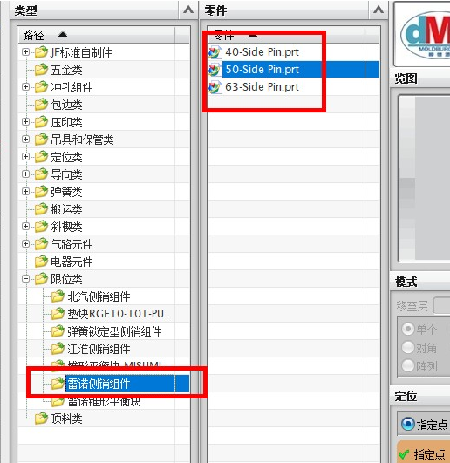

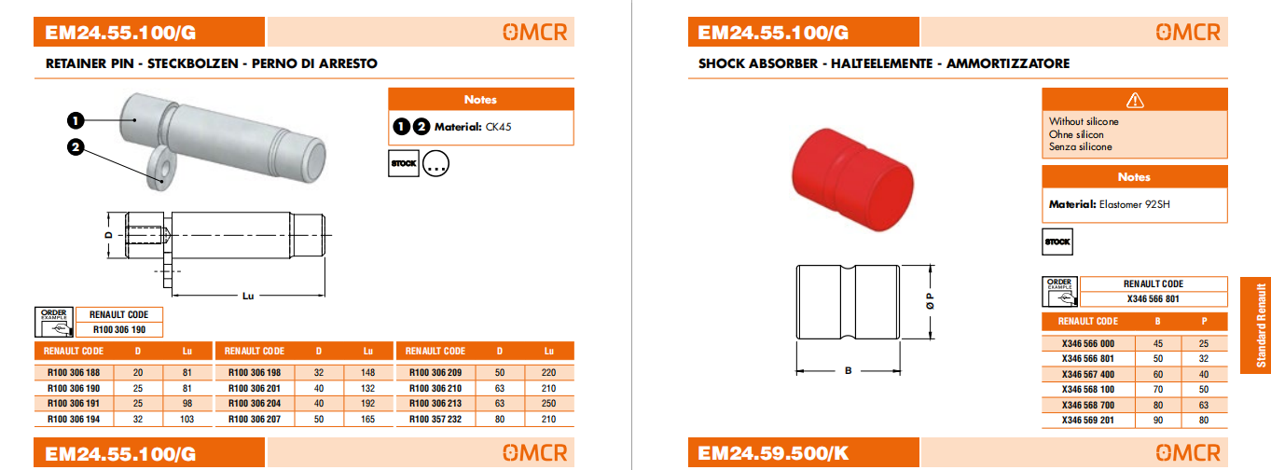

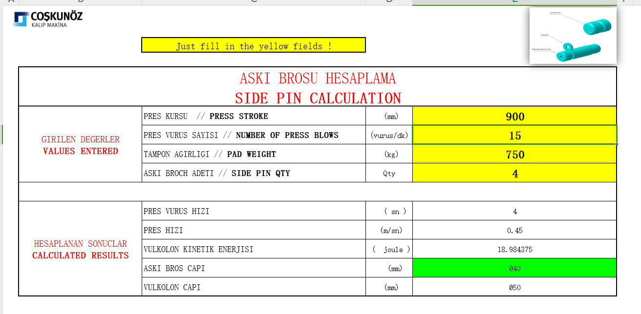

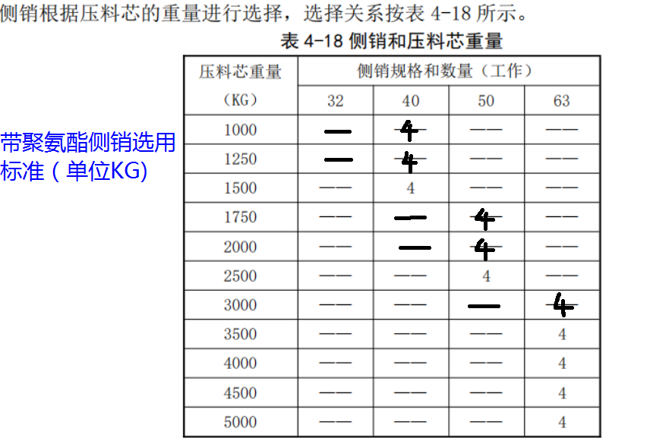

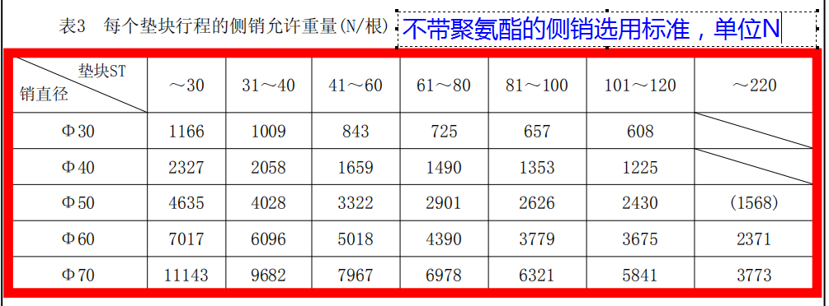

压料板导向 | 导向方式： 修边模:导板导向 翻边整形模：导板导向 成型修边复合模导向：导板导向
 | 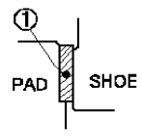 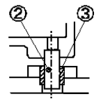 导板( ) 导柱导套( ) 导柱+导板（ ）

 | 导柱+导板用于：
 | （ ）有内隐藏CAM （ ） 修边冲孔模具 （ ）所有后工序模具

侧PAD的 导向及限位 | 1.形式
 | （ ）A.2侧导板+导柱+工作螺栓+安全螺栓/4周导板+工作螺栓+安全螺栓
 | （ ）B.石墨卡板（导向+工作限位）+安全限位螺栓

 | 选择顺序A——B

 | 2.卡板形式:采用CPGPC(SANKYO)形式

 | 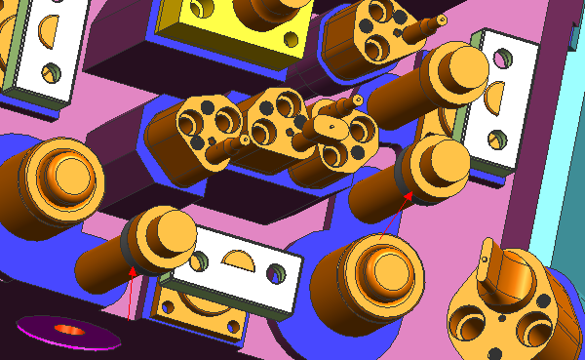 3.同时侧压板工作限位螺栓上面设置缓冲聚氨酯
 | 4.侧PAD较小时可使用冲头固定座（CP-AP）+带肩导柱（SGPHXX-XX-TKC）+导套（SGSFXX-XX）

 | 5. 侧PAD必须考虑受力平衡，如果侧PAD上单边压型面，另一侧需加平衡块

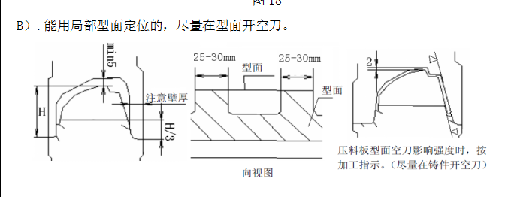 压料板压料面宽度 | 修边冲孔模
 | （ ）按JAC要求
 | 内板：压料板压料面宽度（ ），下模凸模（ ）
 | 外板：压料板压料面宽度（ ），下模凸模（ ）
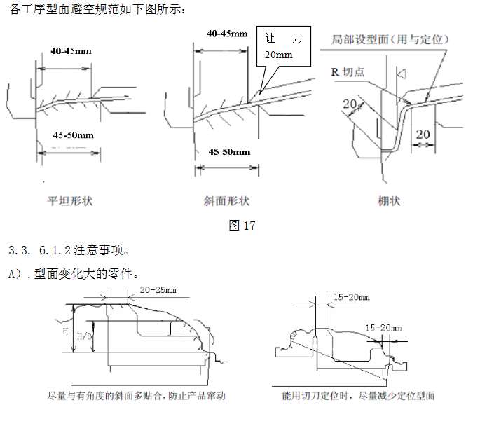
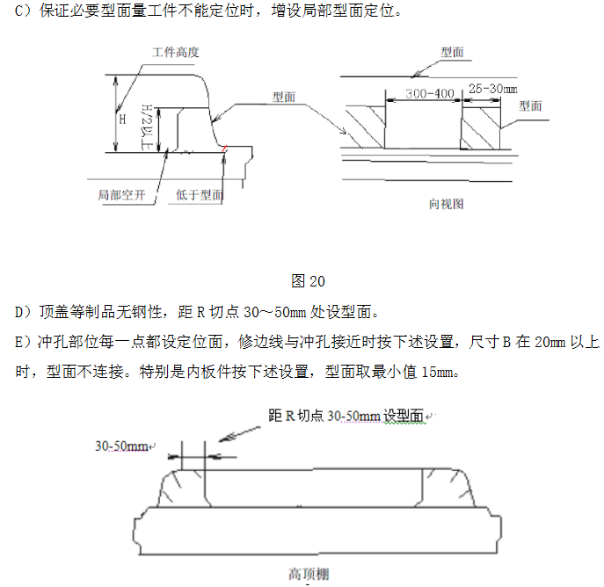

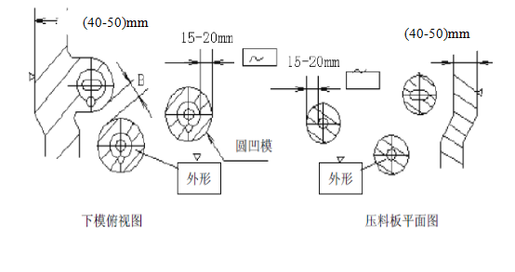

 | 翻边整形模
 | （ ）按JAC要求
 | 内板：压料板压料面宽度（ ），下模凸模（ ）
 | 外板：压料板压料面宽度（ ），下模凸模（ ）
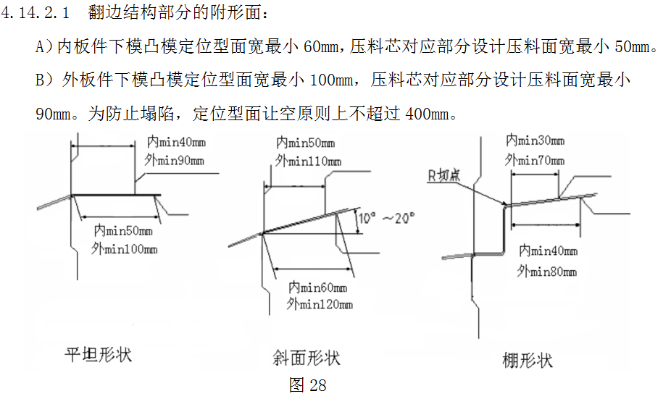

 | 2.门内板等内板件二次拉伸时，凸凹模均全附型
 | 3.细长零件压料面积小，凸模全附型
 | 4.C型立边零件在整形时，由于表面易变形，应设全型面
 | 5.压料板非符型区逃料15mm深

 | 压料芯的强度设计
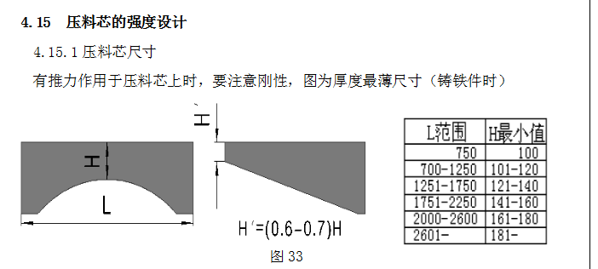

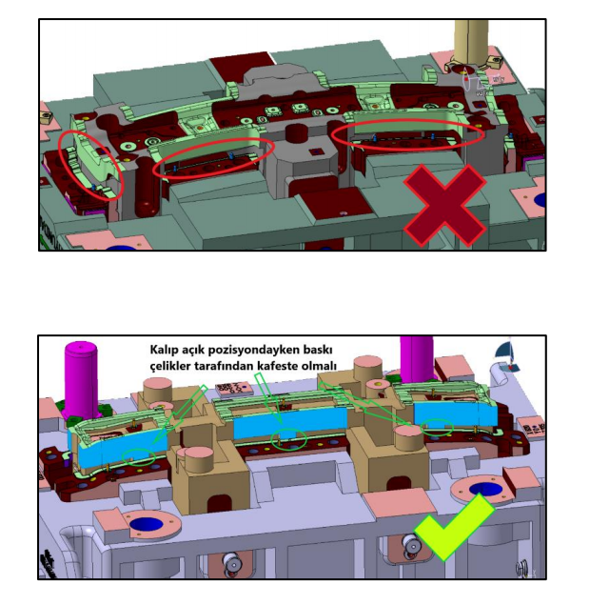

压料板 2D轮廓 | 压力板2D逃料为15mm；自由状态下压料板与刀块需要有10mm的重合量，局部做几处加长轮廓即可
 | 